complains_report_03_01_2019 (3)
 | INFORME DE RECLAMACIONES DEL SISTEMA 311 OCTUBRE-DICIEMBRE 2018 |  | 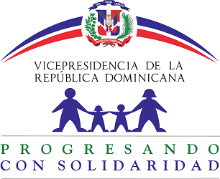
Tipo | Caso | Estado | Institución | Denunciante | Asignado | Creado | Actualizado
Reclamaciones | Q2018112210389 | Cerrado | Progresando con Solidaridad | Rosayra | Nairobi De Los Angeles Howley | 11/22/18 | 12/18/18
Reclamaciones | Q2018102210167 | Cerrado | Progresando con Solidaridad | graciela medina feliz | Nairobi De Los Angeles Howley | 10/22/18 | 10/23/18

